Sheet1
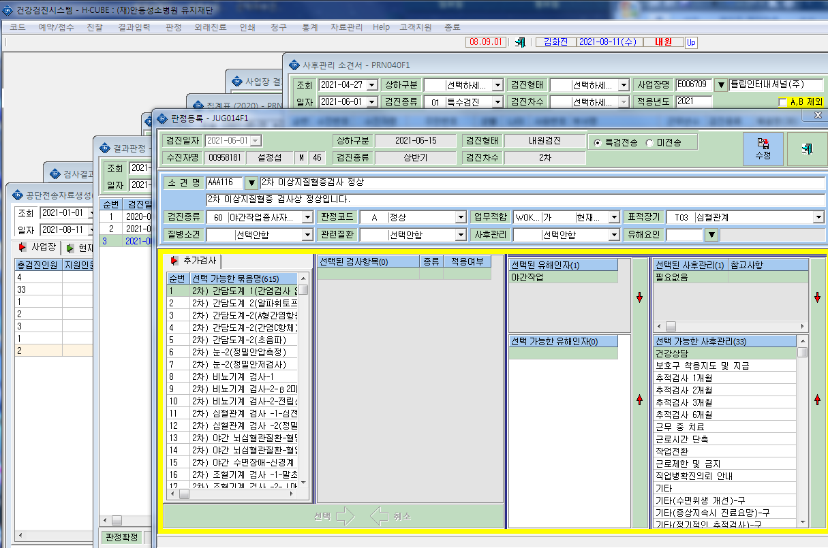
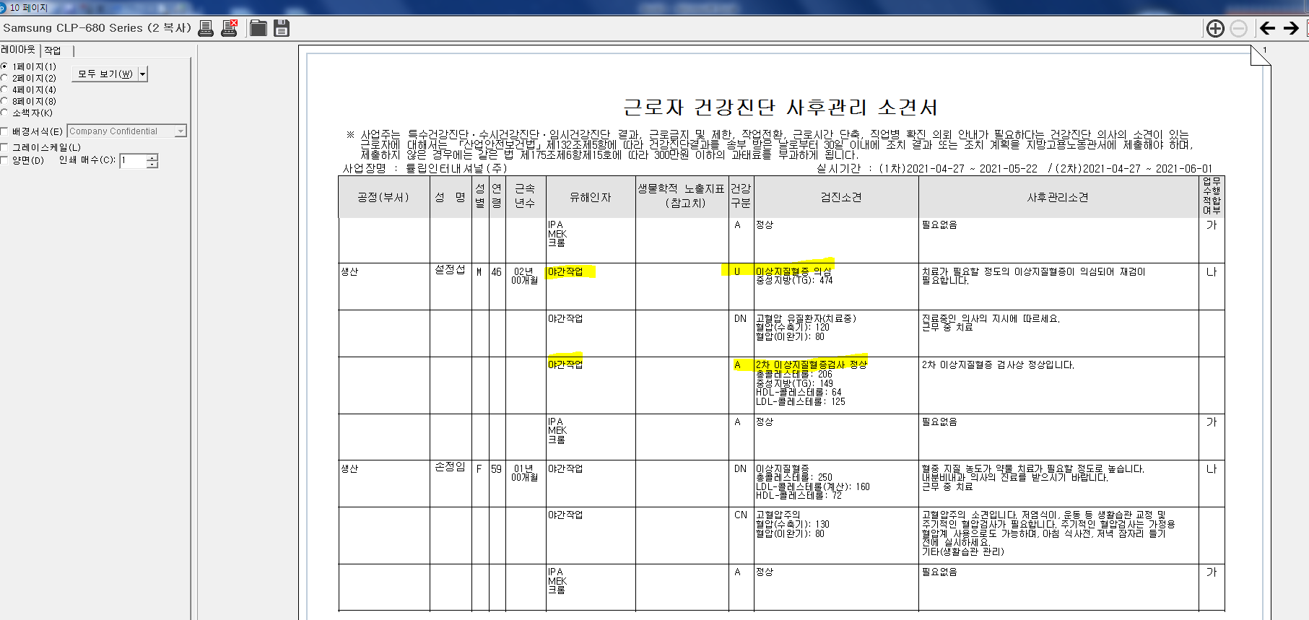
*2차 검진진행 후 2차 판정 A판정되었으나 사후관리 소견서 출력시 U판정과 A 판정이 동시에 나타납니다. 확인부탁드립니다.

